Sheet1

คำแนะนำเว็บไซต์

ค้นหาขั้นสูง
เพิ่ม Wording แล้วให้ Download file ให้หน่อย

เพิ่มการค้นหาขั้นสูงมา

การค้นหาขั้นสูง
หัวข้อ
วันที่ ถึงวันที่

ค้นหาขั้นสูง

Sheet2
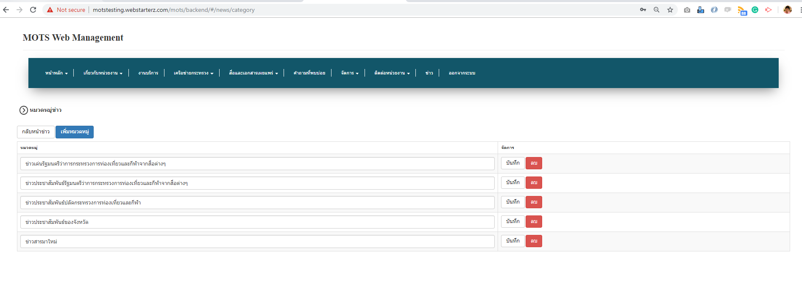

เพิ่ม Field ตำอธิบายมา 1 Field

เมื่อแก้ไขแล้วไม่ Update ที่หน้าจอ
ลบไม่ได้

Sheet3
เพิ่มฟังก์ชันการลบ

Sheet4
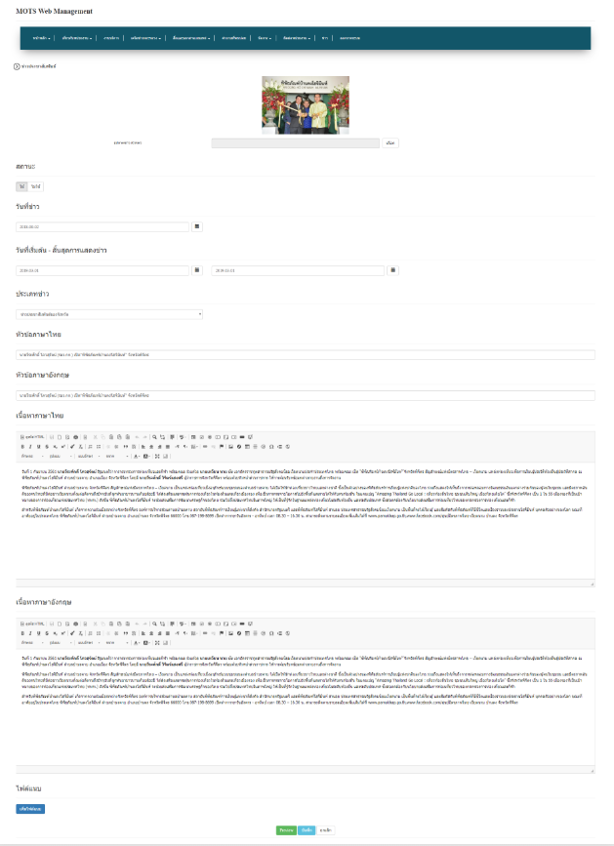

เพิ่มการเรียงลำดับการแสดงผลข่าวประชาสัมพันธ์บนหน้าเว็บไซต์

เปลี่ยนเป็น วันที่เริ่มต้น/วันที่การเผยแพร่ - วันที่สิ้นสุดการแสดงผล

Sheet5
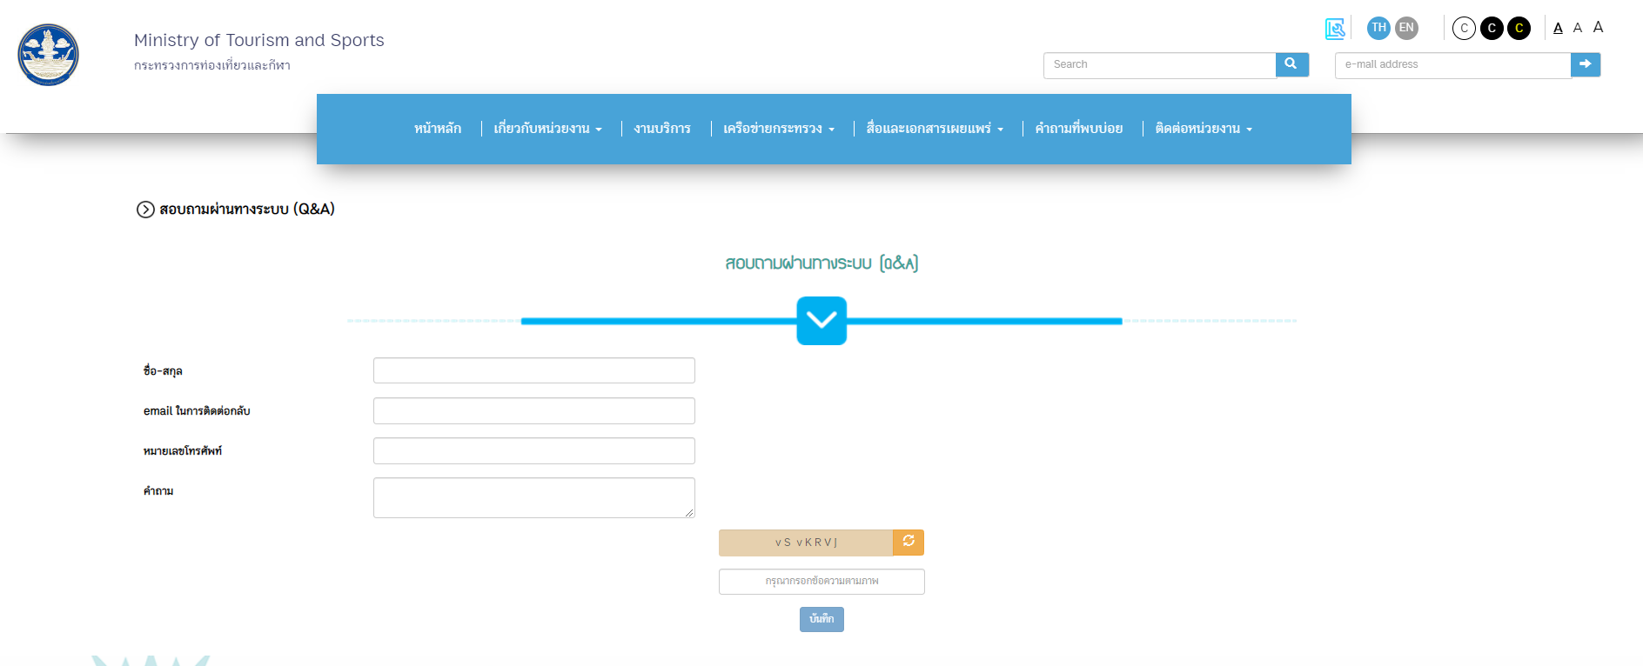

เปลี่ยนเป็น ReCAPTCHA

เมื่อบันทึก ระบบไม่ตอบรับอัตโนมัติ (Auto Email) ตอบกลับประชาชน
สามารถแจ้งเตือนผู้ดูแลระบบผ่านทางระบบ e-mail เมื่อมีประชาชนส่งข้อความในระบบถาม-ตอบได้

Sheet6
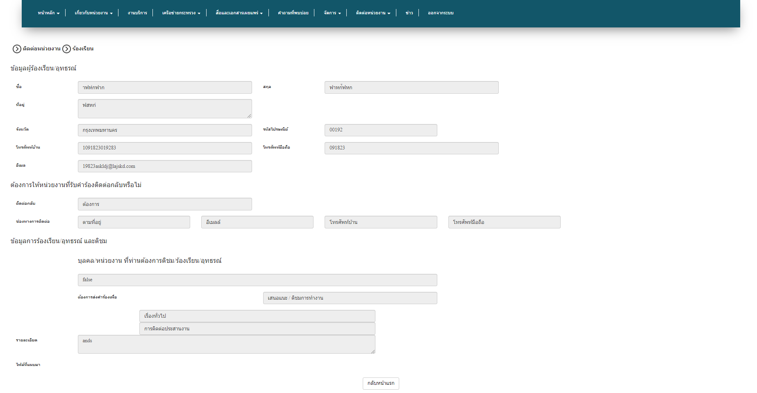

เพิ่ม Filed วันที่แจ้งเรื่อง
เพิ่มช่องทางการตอบกลับ โดยมี Filed
รายละเอียด เอกสารแนบ วันที่ตอบกลับ สถานะ (รับเรื่อง กำลังดำเนินการ ดำเนินการแล้ว) และผู้บันทึกข้อมูล
โดยที่ตอบกลับผ่านระบบและแจ้งไปยังอีเมล์ผู้ร้องเรียน

Sheet8
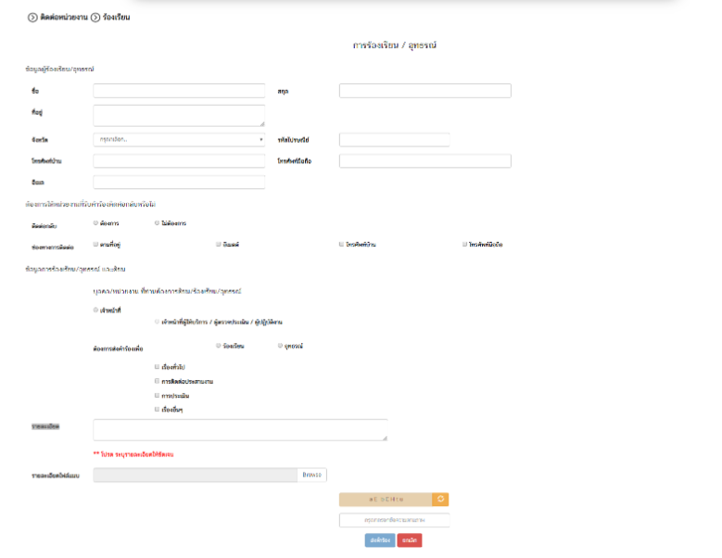

ค้นหาตามเลขที่รับเรื่อง โดยแสดงผลดังนี้

ระบบตอบรับอัตโนมัติ (Auto Email) ตอบกลับประชาชน
สามารถแจ้งเตือนผู้ดูแลระบบผ่านทาง ระบบ/email เมื่อมีประชาชนส่งเรื่องร้องเรียน

การตรวจสอบเรื่องร้องเรียน
การร้องเรียน
เลขที่รับเรื่อง
ต้องการส่งคำร้องเพื่อ
รายละเอียด
ไฟล๋แนบ
วันที่ส่งเรื่อง
------------------------------------------------------------------------------
การดำเนินการของเจ้าหน้าที่
รายละเอียด
เอกสารแนบ
วันที่ตอบกลับ
สถานะ
ผู้บันทึกข้อมู

Sheet9
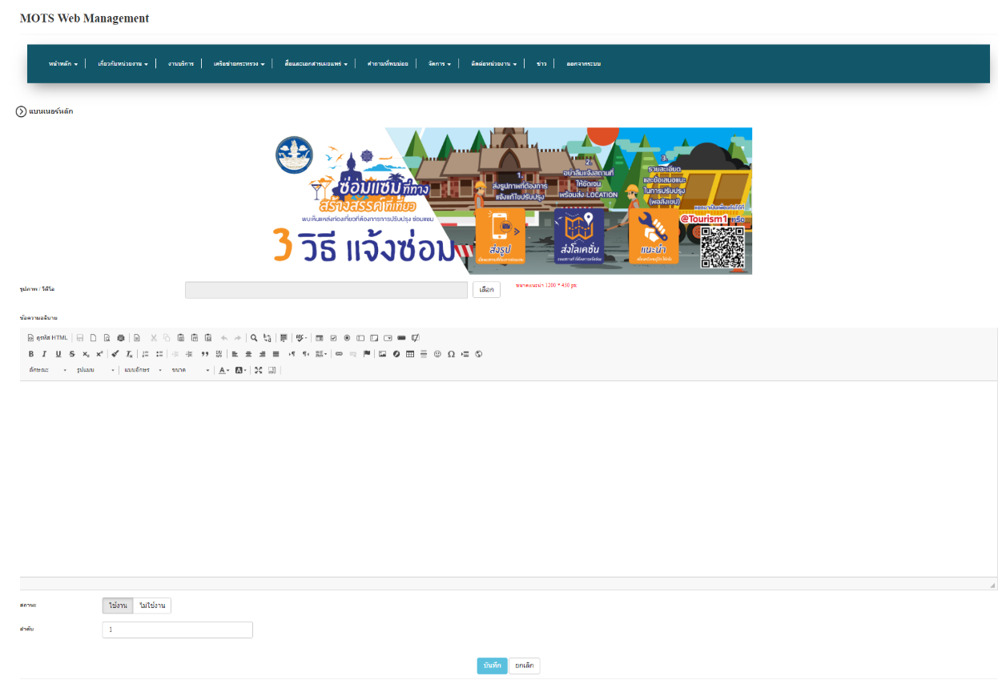

เพิ่มการกำหนดระยะเวลาในการเผยแพร่ Banner ได้

Sheet10
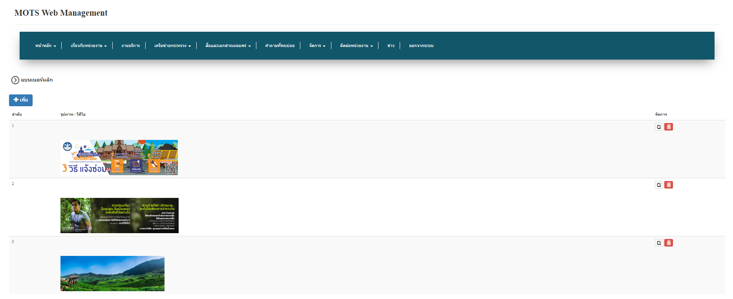

กดแล้วไป Sheet10 (2)

กำหนดการแสดงผลของ banner

Sheet10 (2)
กำหนดการแสดงผลของ banner

 | จำนวนที่แสดงในหน้าหลัก

 | เลื่อนวน

 | กำหนดความเร็ว
บันทึก

Sheet11
กราฟสรุปข้อคำถาม

เดือน |  | v | ปี |  | v |  | ค้นหา |  |  |  |  |  |  | ออกรายงาน

จำนวน (ราย)
20
19
18
17
16
15
14
13
12
11
10
9
8
7
6
5
4
3
2
1
0 |  |  |  |  |  |  |  |  |  |  |  |  |  |  | ปี 2561
 | ม.ค | ก.พ | มี.ค | เม.ย |  | พ.ค | มิ.ย | ก.ค | ส.ค | ก.ย | ต.ค | พ.ย | ธ.ค

ข้อความคำถาม ข้อความเรื่องร้องเรียน สรุปแบบสำรวจออนไลน์ สถิติการเยี่ยมชมเว็บไซต์

